ชีต1
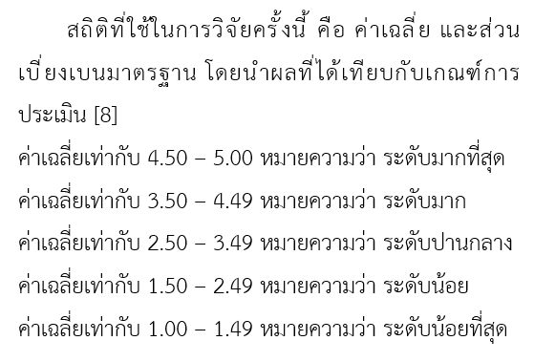
เพศ | ชั้นปีที่ | ความเหมาะสมของเมนูการใช้งาน | ความง่าย (User Friendly) ของการใช้งานของระบบ | ความสวยงาม ความทันสมัย และน่าสนใจของหน้าโฮมเพจ | การจัดวางรูปแบบในเว็บไซต์ง่ายต่อการอ่านและการใช้งาน | เอกสาร/คู่มือประกอบการใช้งานมีความชัดเจนเข้าใจง่าย
หญิง | 2 | 4 | 4 | 4 | 4 | 4 |  |  | จำนวน | ร้อยละ
ชาย | 3 | 5 | 5 | 5 | 5 | 4 | เพศ | ชาย | 4 | 36.36
ชาย | 1 | 5 | 5 | 5 | 5 | 5 |  | หญิง | 7 | 63.64
หญิง | 3 | 5 | 4 | 3 | 5 | 4 |  |  |  | -
ชาย | 3 | 4 | 4 | 5 | 5 | 4 | ชั้นปีที่ | 1 | 1 | 9.09
หญิง | 4 | 3 | 3 | 3 | 3 | 3 |  | 2 | 4 | 36.36
หญิง | 2 | 3 | 4 | 5 | 4 | 4 |  | 3 | 5 | 45.45
หญิง | 2 | 4 | 5 | 4 | 5 | 5 |  | 4 | 1 | 9.09
หญิง | 2 | 5 | 5 | 5 | 4 | 4
หญิง | 3 | 5 | 5 | 5 | 5 | 3
ชาย | 3 | 5 | 5 | 5 | 5 | 3
 | ค่าเฉลี่ย | 4.36 | 4.45 | 4.45 | 4.55 | 3.91
 | ส่วนเบี่ยงเบนมาตรฐาน | 0.81 | 0.69 | 0.82 | 0.69 | 0.70
 | ระดับความพึงพอใจ | มาก | มาก | มาก | มากที่สุด | มาก

